Cài đặt nodejs, npm trên WSL
Cài đặt nodejs
 | sudo apt install nodejs -y
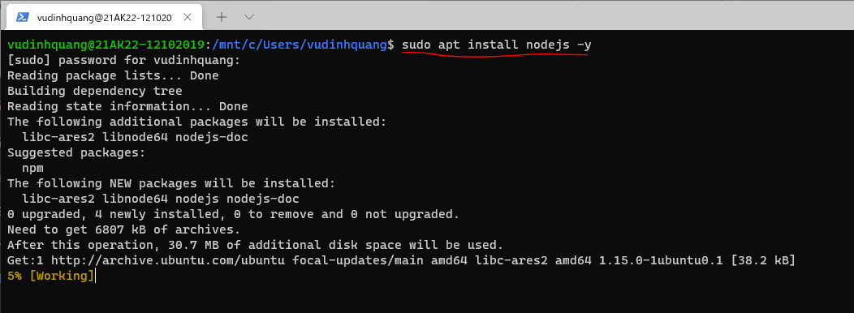

Kiểm tra node
 | node -v

Cài đặt node package manager
 | sudo apt install npm -y
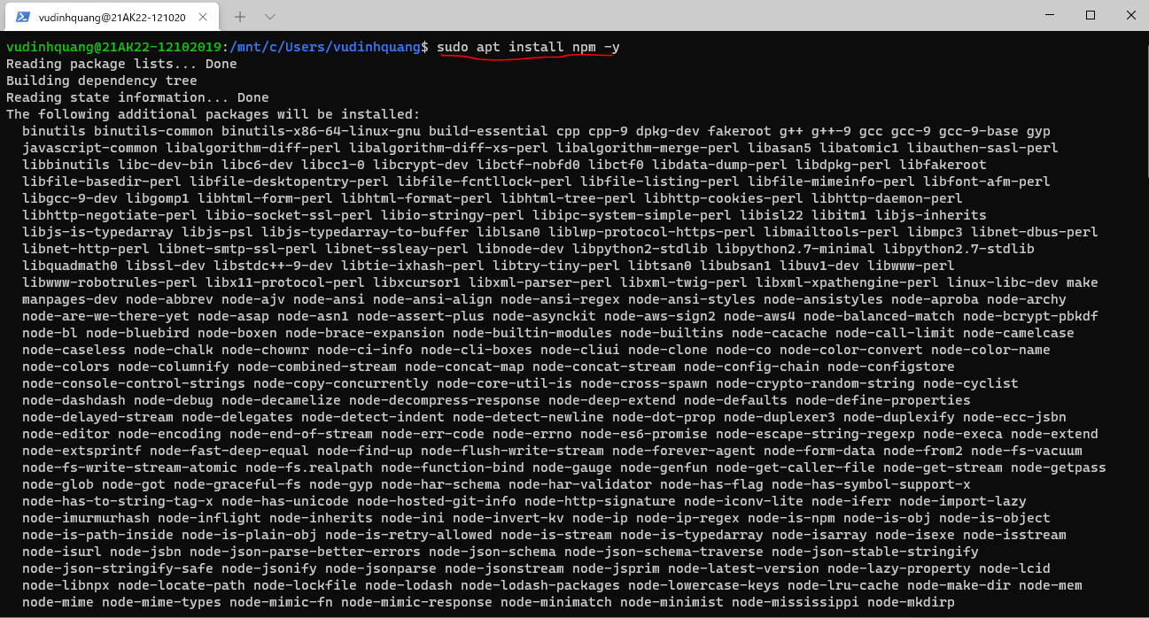

Kiểm tra node package manager
 | npm -v

 | ls -la ~
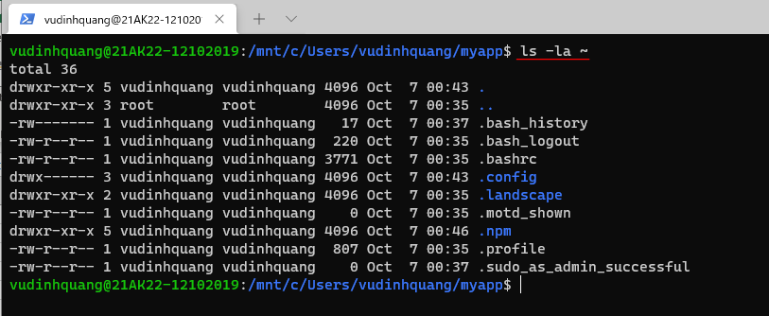

change owner để gọi npm không cần sudo
 | sudo chown -R $(whoami) ~/.npm

Chạy thử ứng dụng node đơn giản
Tạo thư mục /home/vudinhquang/app1
 | mkdir app1
 | cd app1

Tạo file app.js
 | nano app1.js
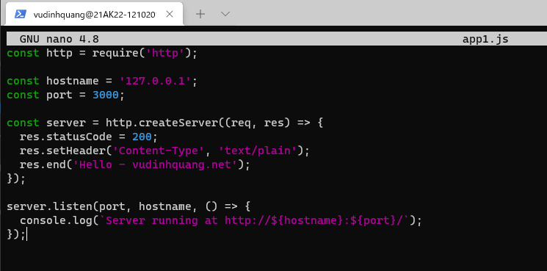

Chạy ứng dụng
 | node app.js

Từ trình duyệt, truy cập địa chỉ http://localhost:3000

Tạo ứng dụng ExpressJS on WSL
install the application generator
 | sudo npm install -g express-generator

Current directory
 | pwd

Create myapp
 | express --view=pug myapp
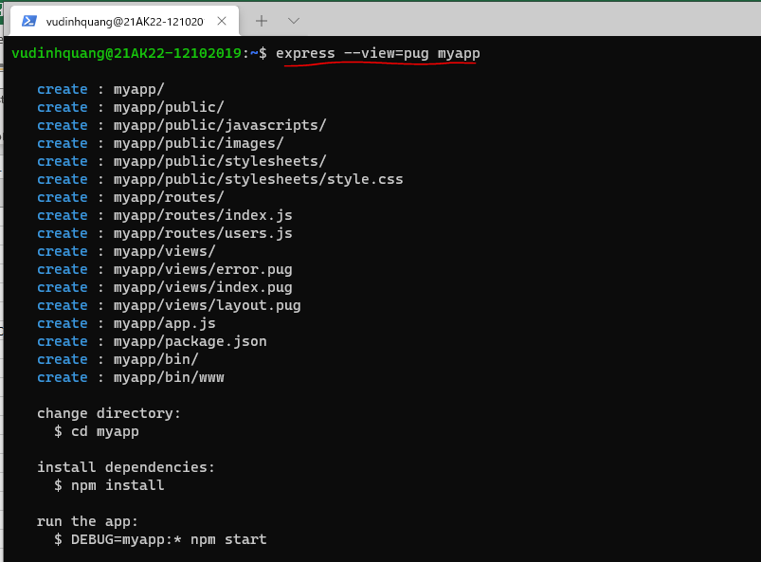

install dependencies
 | cd myapp
 | npm install
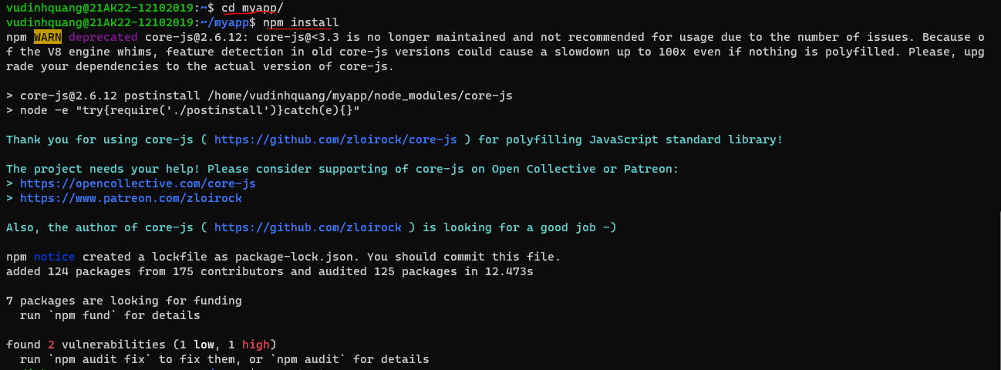

Chạy ứng dụng lệnh, gõ lệnh
 | npm start

Truy cập http://localhost:3000 để kiểm tra

